Sheet1
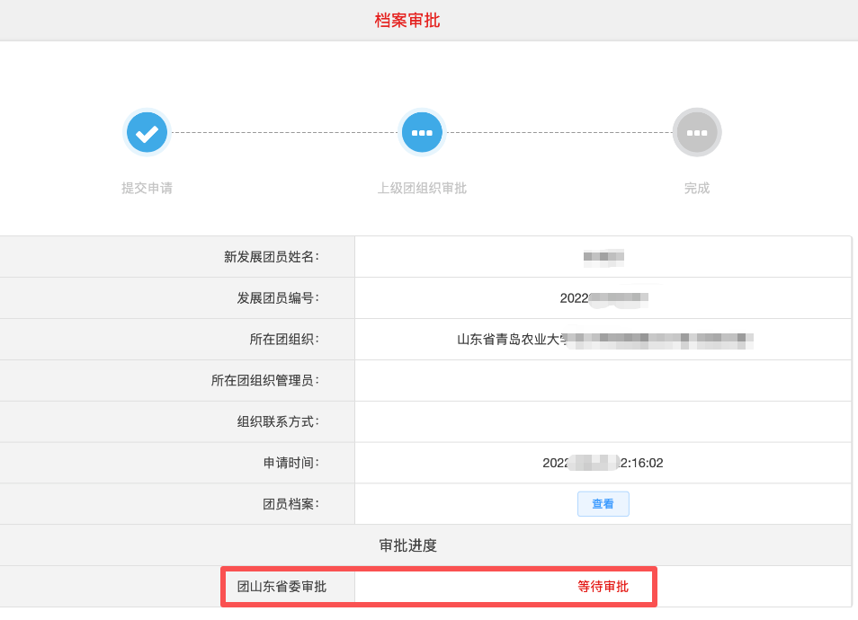
XXXX（单位）智慧团建“团员电子档案”需团省委审批统计表（2025年11月更新）
填报单位（加盖公章）： 填报人： 填报时间： 联系方式：
“团员电子档案”由学院账户上传后，显示等待团省委审核的，填写此表。（如右图所示）
序号 | 单位 | 团员姓名 | 团员编号 | 身份证号 | 身份证号检查 | 所在支部（与智慧团建系统严格一致） | 提交时间（具体到分） | 当前电子档案状态
1 |  |  |  |  | 空 |  |  | 已提交，等待团省委审核
 |  |  |  |  | 空
 |  |  |  |  | 空
 |  |  |  |  | 空
 |  |  |  |  | 空
 |  |  |  |  | 空
 |  |  |  |  | 空
 |  |  |  |  | 空
 |  |  |  |  | 空
 |  |  |  |  | 空
 |  |  |  |  | 空
 |  |  |  |  | 空
 |  |  |  |  | 空

